基本仕様
基本仕様

・タイトル
 | みらいちゃんのお祓いアプリ
・ジャンル
 | ARカジュアルエンターテイメント
・プラットフォーム
 | スマートフォン・タブレット（iOS/Android）
・対象ユーザー
 | 全年齢
・プレイ人数
 | １人
・販売価額
 | ・無料（広告モデル）
・登場キャラクター

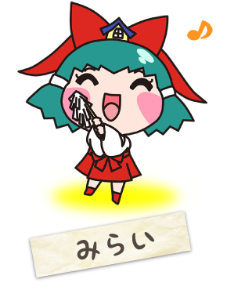
■みらい
 | 年齢：１３歳 性別：女の子
 | 実家が由緒正しい「大松乃宮神社」の一人娘。
 | お父さんから学んだ知識で一応地鎮祭等の神事を行う事ができる。
 | お父さんが忙しい時は建築現場に赴いて一人で神事を行う。
 | ただし、まだ１３歳なので一般知識や建築知識に関しては素人レベル。
 | 基本優しい誰にでも愛される可愛い子。
 | ただし、嫌いな昆虫が目の前に来るとパニックして暴れだす。
 | 好物：ベリーベリーストロベリーアイス 嫌いな物：昆虫系
 | 口調：普通の東京語。ボケ中心。

■ふくロック
 | 年齢：？歳（一説には1000歳を超えている。） 性別：？
 | 「大松乃宮神社」に住むフクロウの神様。神様を信じない人には見えない。
 | みらいちゃんとは生まれた時からの友達で長をずっと見守り、守ってきている。
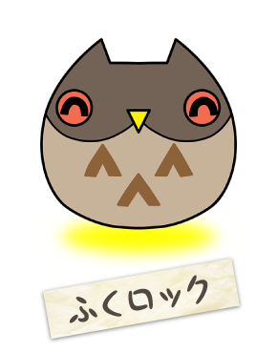
 | 長い年月生きているので、持っている知識は図書館レベル。
 | ただし、言葉が上手くないので、知識を説明するのは下手。
 | どちらかというと話す前に体が動いてしまう（跳ねたり）。
 | 都合が悪くなると透明になって消えて行ってしまう。
 | ネコの徳山くんとも友達。
 | 好物：日本酒（お神酒）、ロック音楽
 | 嫌いな物：まんじゅう（昔のどに詰まらせた。まんじゅう怖い。）
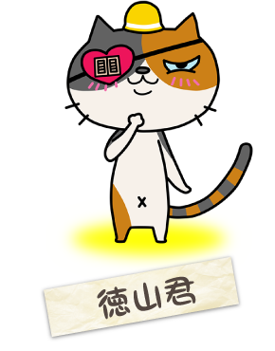
 | 口調：あまり長い言葉はしゃべらない。短いセンテンスで話す。
 | 語尾はロック「○○○だロック。」

■ネコの徳山くん
 | 年齢：１２歳 性別：オス
 | 工事用の黄色いヘルメットをいつもかぶっている。
 | ハートマークの眼帯はファッション（実は右目も見えている。）
 | 眼帯を外す時、相手を圧倒する（倒す）真の力が発動されると信じている。
 | （一種の中二病。アニメ、漫画好き。）
 | 猫としてはそれなりに年季が入っているので様々な知識豊富。ただし工事現場でアルバイト
 | をしてきたので、口は悪い。
 | 工事現場で一緒に働いていた関西出身のおじさんから漫才を学んだので、ボケとツッコミの
 | 話術に長けている。
 | 口は悪いが心根は優しく、年下の野良猫仲間に、自分の姿は明かさず、毎晩公園に餌を
 | 持って行って置いたりしている。
 | 好物：かつおぶし 嫌いな物：なめこ、納豆、ヌルヌルするもの
 | 口調：インチキ関西弁。基本ツッコミ系
 | 「あんさんそれは○○○○○ですがな。」

・ゲームルール
 | ARを使用し既存のキャラクターの特性をうまく使ったカジュアルアプリ
 | そのためゲームの仕様はカジュアルかどうかで決まる。
 | おおぬさを左右にスワイプして制限時間内に穢れを払いその後登場するボスを浄化したら
 | ゲームクリア。
 | 3つの難易度（初級、中級、上級）があり各難易度が高くなることにより穢れが一回のおおぬ
 | さスワイプで払えなかったりボスの浄化がし辛くなかったりする。
 | ゲーム開始前にショップで購入したアイテムをゲームプレイ中使える。よってゲームプレイを
 | よりスムーズに進められる。
 | タイムが0になった時エネミーをすべて浄化できなかった場合ゲームオーバー。

・操作方法

 | 基本操作 | スワイプでお祓いをしているように見せるために表示します。
 |  | おおぬさの部分を左右にスワイプすると左右に揺れる。

 | 必殺技 | 穢れを倒すと霊力ゲージがたまりゲージが満タンになるとゲージの周りに青く光
 |  | る。
 |  | 必殺技を発動すると画面上に表示している穢れはすべて消滅出来る。
 |  | ボスに対して必殺技を与えると多いダメージを与えられる。

ゲームフロー
ゲームフロー
 | フローは以下の3つのボックスで表す
条件分岐
処理全般
選択実行

◇ゲーム起動からメインメニューまで

ゲーム起動

各ロゴ自動表示

画面を
タッチYes
4秒後
自動表示終了

タイトル表示

画面を
タッチYes

メニュー画面
表示

◇メニュー画面からメインゲーム前まで

メイン画面
みらいちゃんをタップ
遊ぶ方

ゲームスタート！ボタンをタップ
戻るタップ

ロード画面

ゲーム画面

◇メインメニューから交換所まで
各アイテム
表示
メイン画面
徳山くん
タップ

各アイテムタップ

購入確認ウィンド表示

購入しますか？Yes
Ｎｏ

Ｙｅｓ

購入完了

◇メインメニューからオプションまで

メイン画面

フクロックをタップ
戻るタップ

オプション画面

効果音

ONボタンをタップ
OFFボタンをタップ

効果音上がる
効果音下がる

BGM

OFFボタンをタップ
ONボタンをタップ

BGM上がる
BGM下がる

スタッフクレジットをタップ
スタッフクレジット
表示
３０秒後自動終了

画面タップ

◇メインゲームフロー

穢れ/ボスをタッチ
ターゲット設定

霊力ゲージが溜まる
必殺技自動発動
画面上の穢れを削除

残数を減らす

ターゲットの選択
おおぬさをスワイプ
穢れのＨＰを減少

HPが０の場合穢れを消滅

残数を減らす
ゲーム画面

残数が０になる
ボスが出現

タイムが０になる
ゲームオーバー
メニュー画面に移動

ボスのHPが０になる
ゲームクリア

ポーズをタッチ
ゲームを一時停止

ポーズメニューを表示

オプションをタッチ
諦めるをタッチ
戻るタッチ

オプションを表示
確認ウィンドウを表示
ゲーム再開

戻るをタッチ
メニュー画面に移動
ポーズメニューに戻る

ポーズメニューに戻る

◇ゲームクリアからリザルト画面まで

ゲームクリア

リザルト画面

◇リザルトから記念撮影まで

リザルト画面

写真撮影

写真のデコレーション

写真を自動保存

メインメニューへ

画面遷移フロー
画面遷移フロー

ゲーム起動

各ロゴ自動表示

4秒後
自動表示終了

タイトル表示
タイトル
画面をタップしてね！
©2016 TATSUMI PUBLISHING CO.,LTD.
広告バナー

交換所画面
購入確認
徳山くんタップ
フレーム
スタンプ
所有コイン
もどる
名前
名前
名前
画
画
画
選択中アイテムの
ポイント
フレーム
スタンプ
９９９９P
もどる
名前
名前
名前
画
画
画
アイテム名を購入します
はい
いいえ
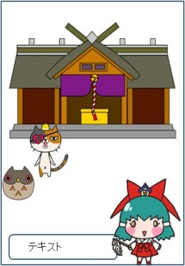
メニュー画面

各アイテム表示

オプション画面
購入完了
スタッフ
クレジット
テキスト
効果音
BGM
もどる
ON
OFF
ON
OFF

フクロックタップ

効果音を調整
各ボタンタップ
戻るタップ
ＢＧＭを調整

スタッフ
クレジット
表示

みらいちゃん
タップ
自動終了

ゲーム画面
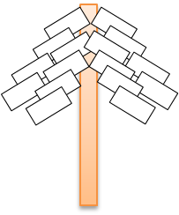
残数：
あと00体
コイン：
9999
霊力ゲージ
オプション
オプション表示
ポーズをタップ
ポーズメニューを表示

諦めるタップ
確認ウィンドウ

満タンの
霊力ゲージタップ
おおぬさをスワイプ
発動エフェクト
敵残数を減らす
残数０でボス出現
穢れのＨＰを減少
０で消滅

穢れ/ボスをタッチ
ターゲット設定

リザルト画面
ボス撃破
ゲームクリア

カメラ画面
写真撮影
フレームセレクト＆
デコレーション画面
撮影完了後画面



写真
フレーム
スタンプ
フ
レ
ー
ム
い
ち
ら
ん
アイテム画面
デコレーション
写真
保存
デコレーション
メインメニューへ
リザルト画面

タイトル画面
タイトル画面

◇機能概要

◇画面構成

タイトル
画面をタップしてね！
©2016 TATSUMI PUBLISHING CO.,LTD.
広告バナー

■ | トップ画面は町の中で穢れのお祓いが出来ることを示すようなイメージで
 | 背景の街中で穢れが現れそれを追ってそうな感じのみらいちゃんとその後ろを
 | フクロックとねこの徳山くんが続くイメージ

■ | タイトルの’みらいちゃんお祓いアプリ’は巫女服をイメージした赤と白を主にし
 | キャジュアルさをアピールするためポップな感じのタイトルにする

 | タイトル例ー＞

■ | 各種広告バナーは画面最下段に配置

■ | 画面タップでメインメニュー画面へ移動

メイン画面
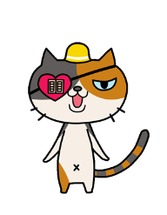
メインメニュー

■メインメニュー概要

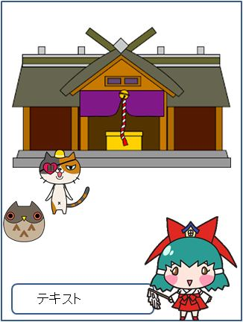
メインメニュー
メインゲーム、交換所、オプションのどれを行うのか選択する
待機画面になります。

■メインニュー仕様

交換所
画面の構成は図１のようになっており
画面に表示されているイラストをタップを行うとメインゲームなどの様々な
行動を行うことが出来る
どのイラストがどの行動に移るのかは図２を参照
オプション
メインゲーム
 | イラスト |  | 行動
 | みらいちゃん |  | ゲーム画面へ
 | 徳山君 |  | 交換所画面へ
図１
 | フクロック |  | オプション画面へ

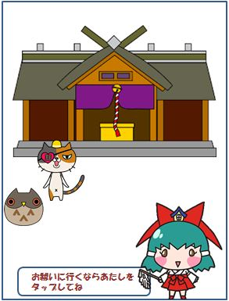
交換所
オプション
メインゲーム
メインメニュー
■メインメニュー仕様

メインメニュー画面の待機時、どのイラストをタップするとそんな行動
できるのか誘導するためにキャラクター台詞で誘導を行う

台詞の表示はメインメニュー画面表示から2秒で表示
台詞を話すキャラクターはアニメーションを行い誰が話しているのか
を分かりやすくする

台詞の表示10秒後別の台詞を表示する

どの台詞を表示するかは①→②→③→④→⑤→①のリストから
一つ選んで表示する

図２

リスト番号 |  | キャラ |  | 台詞
① |  | みらいちゃん |  | あたしはみらいこの神社で巫女さんをやっているのです
① |  | 徳山くん |  | おれは徳山
① |  | フクロック |  | ワシはフクロック
② |  | みらいちゃん |  | お祓いに行くならあたしをタップしてね
② |  | 徳山くん |  | お祓いに行くなら未来ちゃんをタップするんや
② |  | フクロック |  | 未来ちゃんをタップするとお祓いに行けるだロック
③ |  | 徳山くん |  | 交換所で買えるもんがいっぱいあるで
③ |  | フクロック |  | お祈りしたいなら神社でできるのだロック
④ |  | みらいちゃん |  | お買い物をするなら徳山君に頼むといいのです
④ |  | 徳山くん |  | 買い物したいなら俺のところに来な
④ |  | フクロック |  | 徳山君のところに行くと色々な物が手に入るだロック
⑤ |  | みらいちゃん |  | 設定を変えたいならフクロックをところでできますよ
⑤ |  | 徳山くん |  | フクロックのところで設定が変えれる
⑤ |  | フクロック |  | ワシのところでオプション設定を変えれるだロック

■ | キャラクターの動き

 | 台詞をしゃべるときぴょんぴょんするイメージで

交換所
■交換所概要

お祈りで手に入れたコインを使ってカメラで使用できる
フレームやスタンプと言ったアイテムを購入することが出来る

■交換所仕様

画面構成は右のようになっており、
タップすることでアイテムを選択を行い購入することが
出来る。

ショップ画面が表示されてから2秒後に台詞を表示
その後、15秒ごとに台詞をリストの順番に表示する

「フレーム」または「スタンプ」をタップすることでタップした方が色が変わって
アイテム一覧が更新されます

 | 番号 | 台詞
 | ① | よく来た、欲しいものを選びな
 | ② | コインが足りないならみらいちゃんの所に行くといいぜ
 | ③
 | ④

図1

もどる
所有コイン
①
⑦
交換所
フレーム
スタンプ
選択中アイテムの
コイン
②
③
サムネ
サムネ
サムネ
サムネ
サムネ
サムネ
サムネ
サムネ
④
⑤
⑥
 |  |  | ① | 所有コイン | ： | 今現在のユーザーのコインが
 |  |  |  |  |  | 表示されます

 |  |  | ② | フレーム | ； | タップすると「アイテム一覧」に
 |  |  |  |  |  | フレームが表示されます

 |  |  | ③ | スタンプ | ： | タップすると「アイテム一覧」に
 |  |  |  |  |  | スタンプが表示されます

 |  |  | ④ | アイテム一覧 | ： | 各アイテムのサムネが表示されます。
 |  |  |  |  |  | サムネは別途指示します
 |  |  |  |  |  | また一覧は上下にスクロールできます

 |  |  | ⑤ | 選択中アイテムの | ： | アイテムを一度タップすると
 |  |  |  | コイン |  | ここに購入に必要なコイン数が
 |  |  |  |  |  | 表示されます

 |  |  | ⑥ | テキストウィンドウ | ： | 上記のセリフを表示します

 |  |  | ⑦ | もどる | ： | 一つ前の画面に戻ります

■購入時仕様

アイテム名を一度タップすることで「選択中アイテムのコイン」に、
そのアイテムの購入に必要なコインが表示されます

もう一度タップすることで右の図のように購入確認画面に入ります

「はい」を選択時、購入計算を行う
現在の必要コイン
①値がマイナスなる場合図３を表示
その後、現在のコインを計算する前に戻す
タップしたら図３が消えるようにする
②足りる場合は計算を行い、購入画面を消す
その後買ったものを選択できないようにする
（表示をしなくする）

「いいえ」を押した場合は購入画面をなくす

フレーム
スタンプ
所有コイン
もどる
サムネ
選択中アイテムの
コイン
サムネ
サムネ
サムネ
おっ、そいつだな？
サムネ
サムネ
サムネ
サムネ
サムネ
○○を
購入します
はい
いいえ
フレーム
スタンプ
所有コイン
もどる
サムネ
選択中アイテムの
コイン
サムネ
サムネ
サムネ
コインが足りない
みたいだな・・・
サムネ
サムネ
サムネ
サムネ
サムネ
○○を
購入します
はい
いいえ
コインが足りません！

■ | アニメーション

 | 台詞をしゃべるときぴょんぴょんするイメージで

フレーム
スタンプ
所有コイン
もどる
サムネ
選択中アイテムの
コイン
サムネ
サムネ
サムネ
おっ、そいつだな？
サムネ
サムネ
サムネ
サムネ
サムネ
○○を
購入します
はい
いいえ

フレーム
スタンプ
もどる
所有コイン
①
⑦
交換所
フレーム
スタンプ
選択中アイテムの
コイン
②
③
サムネ
サムネ
サムネ
サムネ
サムネ
サムネ
サムネ
サムネ
④
⑤
⑥

フレーム
スタンプ

オプション
オプション画面

■オプション概要

BGM、SEをの音量を調整する画面

スタッフ
クレジット
テキスト
SE
BGM
もどる
ON
OFF
ON
OFF
オプション
■オプション仕様

画面構成が右の図のようになっており、
表示されている項目のONとOFFボタンで
SEとBGMを切るか付けるかが可能

オプション画面表示2秒後台詞を表示する
台詞表示後15秒ごとに順番に台詞を表示する

もどるボタンをタップする事でメインメニューに
戻る事が出来る

 | 順番 | 台詞
 | ① | 設定を変えるのだロック
 | ② | 効果音とBGMの音量を変えれるのだロック
 | ③ | スタッフクレジットも見れるのだロック

スタッフクレジットアイコンを押すとスタッフクレジット表記

戻るアイコンを押すとメインメニューに画面遷移する

■ | アニメーション

スタッフ
クレジット
テキスト
SE
BGM
もどる
ON
OFF
ON
OFF
オプション

ON
OFF

ON
OFF

ゲーム画面
ゲーム画面

◇画面構成

⑤
⑥
⑦

 | 残数： あと00体 | コイン： 9999

④

③

②
 | 霊 力 ゲ ー ジ

①

 |  |  | ※ | 揺れるイメージ

各詳細
①：おおぬさ
 | スワイプでお祓いをしているように見せるために表示します。
 | おおぬさの部分を左右にスワイプすると左右に揺れます。
 | 自働的に必殺技を使用する場合はおおぬさを中心に画面を覆うようにエフェクトを表示します。

②：霊力ゲージ
 | エネミーを倒すとこのゲージがたまります。
 | ゲージが満タンになると自動的に必殺技を発動し画面内のすべてのエネミーを消滅させます。
 | 必殺技を使用すると霊力ゲージは０になりエフェクトも非表示になります。

③：エネミー
 | エネミーを表示します。
 | 出現時は小さく、近づいてくるにつれて大きく拡大します。
 | ターゲット後にお祓いをされるとエネミーの周りにお祓いエフェクトを表示します。
 | 規定回数スワイプされると消滅します。
 | エネミーは上半球から出現します。

④：ターゲット
 | タッチで選択したエネミーの上にターゲットを表示します。
 | ターゲットされたエネミーが消滅するとターゲットは非表示します。
 | ターゲットされたエネミーをタッチするとターゲットは非表示します。

⑤：残数
 | ボスが出現されるまでの残りエネミー数です。
 | この数値が０になるとボスが出現します。

⑥：獲得コイン
 | エネミーを倒すとコインを獲得します。
 | 獲得できるコインの数は「穢れ仕様」ページに記載。
 | コインはエネミーを倒すと数字が適したエネミーに適した数字を記載します。

⑦：ポーズボタン
 | ポーズボタンを押すとポーズメニューがメインゲーム画面の上に表示されます。

背景
 | メインゲームはARの機能を使用します。
 | メインゲーム機能と同時にカメラを立ち上げます。

ゲーム画面２
ゲーム画面２

ゲームクリア仕様
◇画面構成 |  |  | プログラマーは画面遷移の部分だけでいいのでビルド賭けてみる
残数： あと00体 |  | コイン： 9999 | ⇒それを基に引き続き作業を進める

 |  |  | エフェクトどうするか問題

 |  |  | 敵のデザインどうしようか問題
 | ゲームクリア
 |  |  | ゲームシステムの若干の仕様変更

 |  |  | 実際の画面を見てグラフィッカーが改善点を出せるような環境を整える

 |  |  | グラフィッカーは引き続き制作を進める

霊 力 ゲ ー ジ

説明

・ゲームクリア
 | ボスを浄化した後にゲームクリアを表示する。
 | ゲームクリア表示後は5秒経過で自動的にリザルト画面に移動する。

オプション仕様
◇画面構成
残数： あと00体 |  | コイン： 9999

どうしますか？

やめる
もどる
霊 力 ゲ ー ジ

説明
ポーズボタンを押すと黒の半透明画像を上に置き、その上にゲームを続けるかやめるかのボタンを表示します。

どうしますか？という確認ウィンドウを表示し、その上に「やめる」「もどる」ボタンを表示します。

・やめる
 | 「やめる」を押すとゲームを終了します。
 | この時に獲得したコインは反映されずにメインメニュー画面に移行します。

・もどる
 | 「もどる」を押すとゲーム画面に戻ります。

穢れ
穢れ
 | イメージ
 | 座標上の□の所をカメラで写すと、敵が出現します

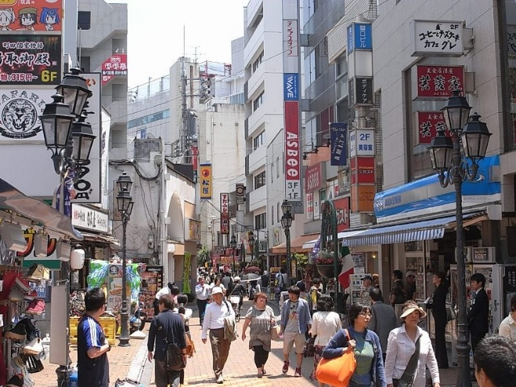


 |  |  |  |  |  |  | 暗い色で動く物体

 | 穢れの種類

 |  | 名前 |  | 体力 | 霊力ゲージ | ドロップするコイン数 | 説明
 |  | 穢れ１ |  | 3 | 10 |  | ランダムで出てくる雑魚穢れ
 |  | ボス1 |  | 10 | 0 |  | 最後に出てくる体力が多い穢れ

 | 体力はスワイプしなければいけない回数

 | 穢れ出現範囲仕様

 |  | 残数： あと00体 | コイン： 9999

 | 説明
 | ・穢れの出現範囲は上図の赤で囲った９個の範囲からランダムで出現します。
 | ・雑魚的をすべて倒した後は中心にボス穢れを出現させます。
 | ・ボスが出現しても雑魚穢れは出現できるようにしてください。

リザルト
リザルト

 |  | ◇画面構成
倒した敵
００体
獲得コイン
００枚
すごいね！
コインを
ゲットだよ！
記念撮影を撮る
リザルト

 |  | 各説明
 |  | ・リザルト
 |  |  | メインゲームでのリザルトを表示する画面です。
 |  |  | リザルトを表示します。

 |  | ・浄化数
 |  |  | メインゲームでの穢れを浄化した数を表示します。
 |  |  | ※浄化数からのスコア算出はデコレーションのアイテムが現時点で不明なので未定

 |  | ・獲得コイン
 |  |  | ゲーム中に獲得したコインを表示します。

 |  | ・みらいちゃん
 |  |  | みらいちゃんを表示します。
 |  |  | スコアに応じて表情差分なんかがあると変更します。

 |  | ・セリフ
 |  |  | スコアに応じてみらいちゃんのセリフを表示します。

 |  | ・記念撮影を撮る
 |  |  | このボタンをタップするとカメラ画面へ移行します。

■ | アニメーション

倒した敵
００体
獲得コイン
００枚
すごいね！
コインを
ゲットだよ！
記念撮影を撮る
リザルト

AR写真撮影
AR写真撮影

■基本情報

 | フレームは一つまでで、他のフレームを選択するとそのフレームに切り替わる。

 | 同じフレームをタップすることでそのフレームを消せる

①
フレーム
スタンプ
フ
レ
ー
ム
写真

 | ① | カメラ撮影終了後に表示

 | 「デコレーション」をタップすると「アイテム画面」が表示される

 | 「保存する」ボタンをタップするとデコレーションした写真を『端末』に保存します

■フレームとスタンプについて

フレーム
スタンプ
フ
レ
ー
ム
写真
フレーム
スタンプ
フ
レ
ー
②
写真
フレーム
スタンプ
フ
レ
ー
②
写真
フ
フレーム
スタンプ
フ
レ
ー
②
写真
フ
②

アイテム画面を一覧右から左へスライドすることで②の下部サムネイルも右から左へ移動する
※タブ下部の○がページ数を現している

スタンプは「アイテム画面」から写真側にドラッグアンドドロップすることで配置が可能

各フレームのサムネイルをタップすることで写真にそのフレームが反映されます

写真側でスタンプの配置を変えたい場合はスタンプをドラッグアンドドロップします

※ | フレームは一つまでで、他のフレームをタップすることでそのフレームに切り替わる。
 | 同じフレームをタップすることで写真側からそのフレームを消せる

下部のリストを左へスライドすることで画面は右へ移動
下部のリストを右へスライドすることで画面は左へ移動

■スタンプについて

フレーム
スタンプ
フ
レ
ー
ム
写真

 |  |  | タブをタップするとフレームスタンプが暗くなり、スタンプタブが明るくなっている間は
 |  |  | 下部サムネイルがフレームからスタンプに変わる

 |  |  | ※スタンプに上限はなし

 |  |  | ※ | 1種類のアイテムに個数に限りはない個数に限りはないので一つ配置しても
 |  |  |  | そのスタンプはアイテム画面から消えたりの変化はしない。

クレジット
クレジット
スタッフの名前と役職表記

スタッフの名前と役職表記

 |  | スタッフの名前と役職は縦書きで0.2秒ごとに左の方から
 |  | ぼやけるように１つづつフェイドイン
 |  | 最後に真ん中にスタッフ全員の名前を表記
 |  | 画面タップでスタッフクレジット画面が強制終了
 |  | スタッフクレジット起動後、放置する場合３０秒後オプション画面に戻る

 | ■ | クレジットの内容（更新予定）

 |  | HONG SEOKHWAN リーダープランナー

 |  | 澤木 幹也 サブリーダープランナー

 |  | 溝口 智士 サブリーダープランナー

 |  | 菅野 翔太 サブプランナー（シナリオ）

 |  | 小俣 翼空 サブプランナー（メインシステム）

 |  | 田中 竜二 サブプランナー（メインシステム）

 |  | 山口 耕平 サブプランナー（サブシステム）

画面素材構成
No.41：タイトル背景
タイトル
画面をタップしてね！
©2016 TATSUMI PUBLISHING CO.,LTD.
広告バナー

No.50：タイトルロゴ

No.5:フクロック

No.47:てき

No.4:徳山君

No.3：みらいちゃん

 | ※ | みらいちゃんたちは専属デザイナーがいるため、書けません。
 |  | ホンくんが橋本先生に確認待ちなので、まだ着手しないでください

 | ※ | 背景の街中で穢れが現れそれを追ってそうな感じのみらいちゃんとその後ろを
 |  | フクロックとねこの徳山くんが続くイメージ

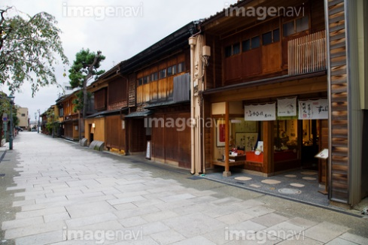
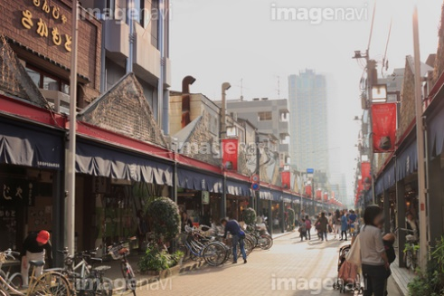

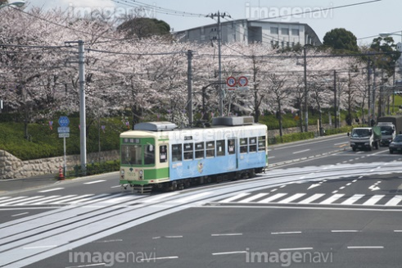
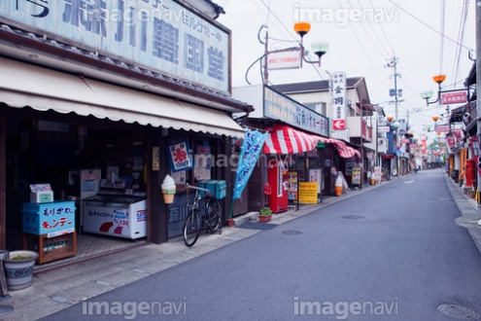

No.42：メニューロゴ

No.42：メイン背景
メインメニュー

No.4:徳山君
No.5:フクロック

No.1：テキストウィンドウ
No.3：みらいちゃん

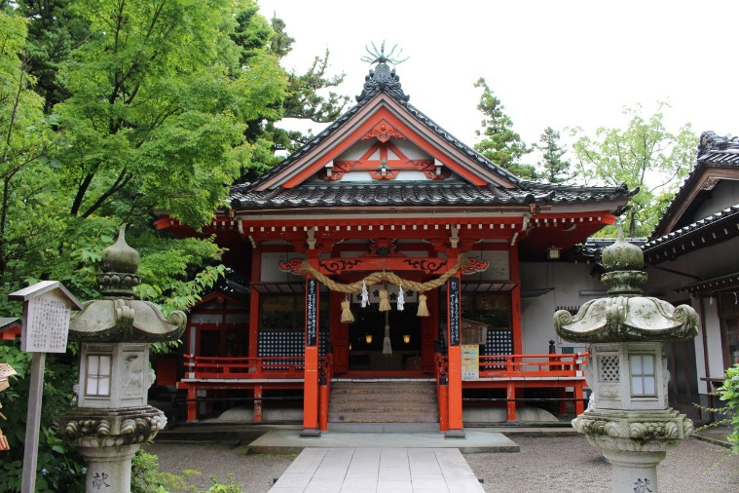
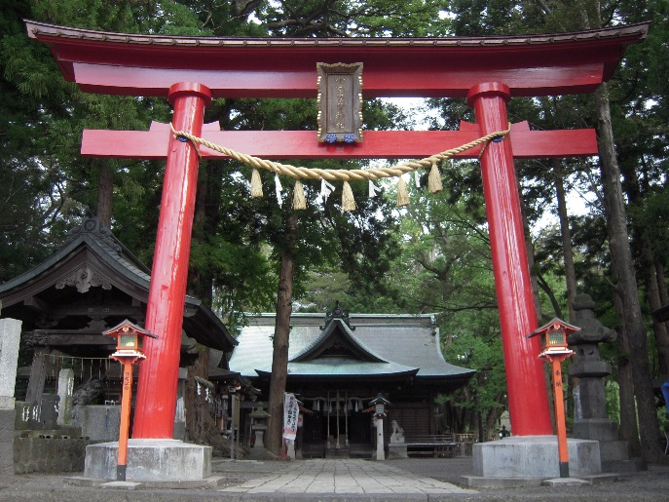

※ | 背景のイメージです。構図の参考にしてください。
 | どっちの構図がいいかはホンくんに確認取ってます。

フレーム
スタンプ
所有コイン
もどる
サムネ
選択中アイテムの
コイン
サムネ
サムネ
サムネ
サムネ
サムネ
サムネ
サムネ
No8：
所有コインウィンドウ
No6、No7
スタンプボタン
フレームボタン
No9
選択中アイテムコイン
No14
アイテム一覧
No1
テキストウィンドウ
No4
徳山君
No2
戻るボタン

フレーム
スタンプ
所有コイン
もどる
サムネ
選択中アイテムの
コイン
サムネ
サムネ
サムネ
おっ、そいつだな？
サムネ
サムネ
サムネ
サムネ
サムネ
○○を
購入します
はい
いいえ
No11、12
はい、いいえボタン
No10
購入ウィンドウ
フレーム
スタンプ
所有コイン
もどる
サムネ
選択中アイテムの
コイン
サムネ
サムネ
サムネ
コインが足りない
みたいだな・・・
サムネ
サムネ
サムネ
サムネ
サムネ
○○を
購入します
はい
いいえ
図３
コインが足りません！
No13
コインが足りません！

No1
オプションロゴ
スタッフ
クレジット
テキスト
SE
BGM
もどる
ON
OFF
ON
OFF
オプション

No1
ＯＮ、OFF

No1
オプションウィンドウ
No1
ＯＮ、OFF

No1
テキストウィンドウ

No1
フクロック
No1
オプション背景

No2
戻るボタン
No2
スタッフクレジットボタン

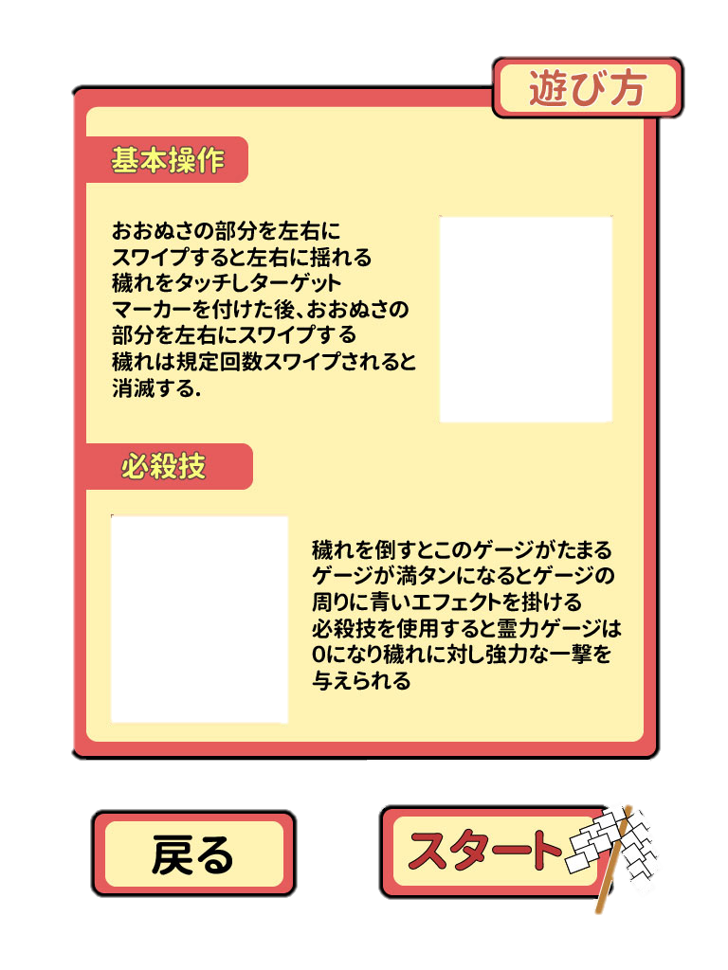

No2
遊びかたが書かれた
画像

No2
戻るボタン
No2
スタートボタン
もどる
ゲーム
スタート！

No2
残り敵数
No2
獲得コイン

No2
一時停止ボタン
 |  |  | 残数： あと00体 |  |  | コイン： 9999

No2
ターゲットサイト

No2
てき

No2
霊力ゲージ

 |  |  | 霊 力 ゲ ー ジ
No2
おおぬさ

浄化数ロゴ
No2
リザルトロゴ
 |  |  |  |  |  | リザルトロゴ

 |  |  |  | 浄化数 ００体

獲得コインロゴ
 |  |  |  | 獲得コイン ００枚
リザルト背景

 |  |  |  |  |  |  | みらいちゃん

メッセージウィンドウ
みらいちゃん

 |  |  |  | セリフ

記念撮影を撮るボタン

 |  |  |  |  | 記念撮影を撮る

写真
保存
デコレーション

タブの大枠
保存するボタン

写真
フレーム
スタンプ
フ
レ
ー
ム
い
ち
ら
ん
アイテム画面
デコレーション

フレームタブ

デコレーションタブ

スタンプタブ

スタンプのサムネイル

